用户注册
调用/rest/user/tempRegister
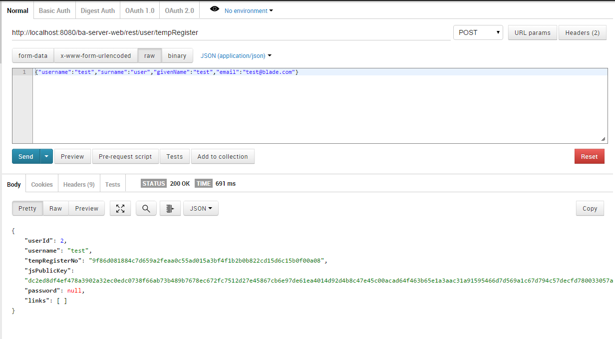

User对象的JSON格式，username必填

返回结果中，userId, tempRegisterNo和jsPublicKey必须进行记录

user表

auth表

第二阶段注册调用/rest/user/userRegister，其过程与第一阶段注册相同

认证信息注册
调用/rest/user/authRegister

Authentication对象的JSON格式，username和password必填，password为公钥加密后的HEX数据

正常情况下本WS没有返回值

登录
调用/rest/user/login

username和password必填，password为公钥加密后的HEX数据

正常情况下本WS没有返回值

认证错误

错误次数太多

